월별 트렌드
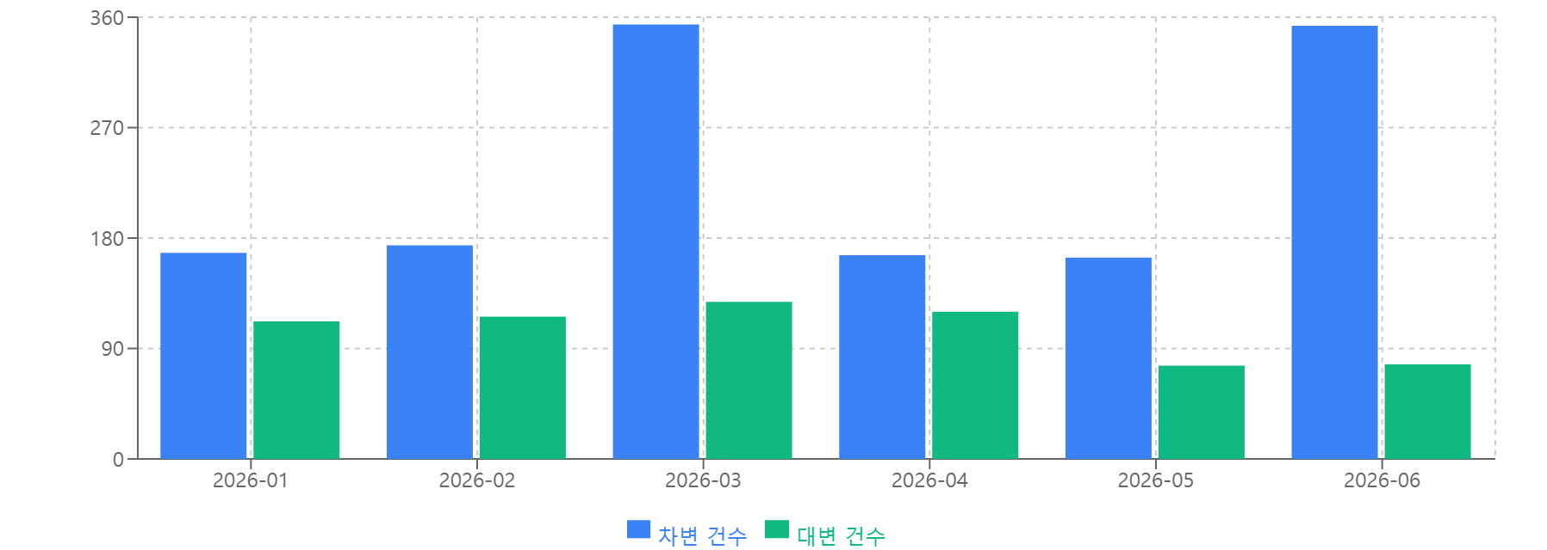
월별 거래 건수

